Teammeldungen
Teammeldungen

Der Verein meldet folgende Teams für den Ligaspielbetrieb der Saison 2023/2024 an: Selbstverständlich dürfen nur Teams für Ligen gemeldet werden für die der Verein sportlich qualifiziert ist!

 | Team(s) für die 1. Bundesliga Nord

 | Team(s) für die 2. Bundesliga Nord

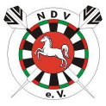
 | Team(s) für die Niedersachsenliga

 | Team(s)für die Landesliga

 | Team(s) für die Verbandsliga

 | Team(s) für die Bezirksoberliga

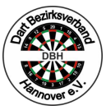
 | Team(s) für die Bezirksliga

 | Team(s) für die Bezirksklasse

 | Team(s) für die Kreisliga

 | Team(s) für den DBH 4er Team Cup

Meldeschluss ist der 11.06.2023 um 23:59Uhr

